상품제안서
송월 30수 라이트가운 | 상품코드: S42301

 |  |  |  |  |  |  | 02-713-8555 | www.synergygift.co.kr
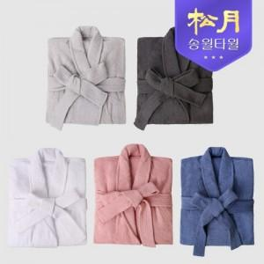

【상세/제작정보】

【인쇄/포장옵션】 | 실크 / 지퍼백

【공급단가】 | 수량 | 10~ | 50~ | 100~ | 300~ | 1,000~
*VAT별도 | M 사이즈 | 36,120원 | 35,570원 | 34,730원 | 33,340원 | 31,950원
 | XL 사이즈 | 36,120원 | 35,570원 | 34,730원 | 33,340원 | 31,950원

【상품 URL】 | https://www.synergygift.co.kr:443/src/goods_detail.php?gdno=42301

